1GD-FR-0020
 |  |  |  |  |  | PROCESO DE GESTIÓN DOCUMENTAL |  |  |  |  |  |  |  |  | POLICÍA NACIONAL
Código:1GD-FR-0020
Fecha: 04/07/2018 |  |  |  |  |  | DIAGNÓSTICO INTEGRAL PARA LOS ARCHIVOS DE LA POLICÍA NACIONAL
Versión: 0

CIUDAD: IBAGUE |  |  |  |  |  |  |  |  | FECHA ELABORACIÓN DEL DIAGNÓSTICO 13 DE ABRIL DEL 2020 |  |  |  |  |  |  | 25 |  | 8 |  |  | 2019
RESPONSABLE DEL DILIGENCIAMIENTO:Patrullero CARLOS ANDRES LAGUNA ESCOBAR
A. IDENTIFICACIÓN
CÓDIGO Y NOMBRE DE LA UNIDAD: 3,8,2,6- DEPARTAMENTO DE POLICIA TOLIMA
FECHA DE CREACIÓN DE LA UNIDAD: 03 DE JULIO DE 1952 |  |  |  |  |  |  |  |  | ACTO ADMINISTRATIVO DE CREACIÓN DE LA UNIDAD: ACTA SIN NUMERO DEL 03 DE JULIO DE 1952
DIRECCIÓN DE LA UNIDAD:CARRERA 48 SUR Nº 157 - 159 VIA PICALEÑA |  |  |  |  |  |  |  |  | ACTO ADMINISTRATIVO VIGENTE DE LA UNIDAD: RESOLICION Nº02436 DEL 17 DE JUNIO DE 2014
CORREO ELECTRÓNICO DE LA UNIDAD: DETOL.COMAN@POLICIA.GOV.CO |  |  |  |  |  |  |  |  | TELÉFONO:2739999 |  |  |  |  |  |  |  | IP: 33316
A.1 DIRECTOR, COMANDANTE O JEFE DE LA UNIDAD:
NOMBRE: |  | ROFOLDO OSWALDO CARRERO VILLAMIL
GRADO: |  | CORONEL
CARGO: |  | COMANDANTE DEPARTAMENTO
TIEMPO EN EL CARGO: |  |  | 1 AÑO CON 15 DIAS
A.2 ADMINISTRACIÓN DEL ARCHIVO
Jefe Grupo de Gestión Documental
NOMBRES Y APELLIDOS: PEDRO JOSE MORERA RAMIREZ |  |  |  |  |  |  |  |  | CAPACITACIÓN O CURSOS EN GESTIÓN DOCUMENTAL Y ARCHIVÍSTICA
GRADO: SUBINTENDENTE |  |  |  |  |  |  |  |  | 1 | CURSO ADMINISTRACION DOCUMENTAL EN EL ENTORNO LABORAL(SENA, 14-05-219)
CARGO: JEFE DE GESTION DOCUMENTAL DETOL |  |  |  |  |  |  |  |  | 2 | DIPLOMADO GESTION DOCUMENTAL (SENA, 05-11-2018)
TIEMPO EN EL PROCESO DE GESTIÓN DOCUMENTAL (Años, Meses, Días) 1 AÑOS Y 6 MESESCON 1 DIAS |  |  |  |  |  |  |  |  | 3 | CURSO ADMINISTRACION DOCUMENTAL EN EL ENTORNO LABORAL(SENA, 30-11-2018
TIEMPO EN LA INSTITUCIÓN (Años, Meses, Días) 16 AÑOS CON 7 MESES Y 15 DIAS |  |  |  |  |  |  |  |  | 4
CORREO INSTITUCIONAL: PEDRO.MORERA@CORREO.POLICIA.GOV.CO |  |  |  |  |  |  |  |  | 5
No. CELULAR 321-445-01-36 |  |  |  |  |  |  |  |  | 6
No IP DE LA OFICINA Y/O GRUPO:EXT 33316 |  |  |  |  |  |  |  |  | 7
CONDICIÓN MÉDICO LABORAL: APTO CON REUBICACION LABORAL |  |  |  |  |  |  |  |  | 8
Funciones del Jefe Grupo de Gestión Documental
1 | Responder por la integridad autenticidad, veracida y fidelidad de la informacion del patrimonio documental de la unidad
2 | Administrar el proceso del archivo central y la aplicación de las tablas de retencion documental, de conformidad con la normatividad vigente
3 | Difundir y propender por la aplicación he implementacion de las tablas de retencion documental de las dependencias de la unidad
4 | Solicitar al archivo general las modificaciones o actualizaciones de las tablas de retencion documental cuando se requiera
5 | Realizar una adecuada organización de los archivo central y gestion que permitan atender de manera oportuna los requerimientos de las entidades y de los ciudadanos
6 | Ejecutar control directo respecto al cumplimiento de las politicas procesos , procedimientos y protocolos definidos.
7 | Definir la normatividad expedida por el archivo general de la nacion y demas entes que controlan el amnejo y el buen uso de la documentacion recibida en el archivo
Responsable Archivo Central
NOMBRES Y APELLIDOS: LUIS MIGUEL SANCHEZ PRADA |  |  |  |  |  |  |  |  | CAPACITACIÓN O CURSOS EN GESTIÓN DOCUMENTAL Y ARCHIVÍSTICA
GRADO: PATRULLERO |  |  |  |  |  |  |  |  | 1 | TECNICO EN ASISTENTE EN ORGANIZACIÓN DE ARCHIVOS (SENA )
CARGO: RESPONSABLE DE ARCHIVO |  |  |  |  |  |  |  |  | 2 | TECNICO EN ADMINISTRACION EMPRESARIAL (POLITECNICO CENTRAL)
TIEMPO EN EL PROCESO DE GESTIÓN DOCUMENTAL (Años, Meses, Días) 1 AÑOS Y 9 MESESCON 25 DIAS |  |  |  |  |  |  |  |  | 3
TIEMPO EN LA INSTITUCIÓN (Años, Meses, Días) 06 AÑOS CON 6 MESES Y 18 DIAS |  |  |  |  |  |  |  |  | 4
CORREO INSTITUCIONAL: LUIS.SANCHEZ1426@CORREO.POLICIA.GOV.CO |  |  |  |  |  |  |  |  | 5
No. CELULAR 300.705.61.49 |  |  |  |  |  |  |  |  | 6
No IP DE LA OFICINA Y/O GRUPO 33316 |  |  |  |  |  |  |  |  | 7
CONDICIÓN MÉDICO LABORAL APTO CON EXCUSA PARCIAL |  |  |  |  |  |  |  |  | 8
Funciones del Responsable Archivo Central
1 | REVISAR LOS PARAMETROS ESTABLECIDOS EN GESTION DOCUMENTAL CON EL FIN DE GARANTIZAR LOS NIVELES DE SEGURIDAD Y CONFIDENCIALIDAD DE LA INFORMACION.
2 | LLEVAR EL CONTROL DE LA ENTRADA Y SALIDA DE DOCUMENTOS QUE SE ENCUENTRAN BAJO SU RESPONSAVILIDAD SIGUIENDO LOS PROCESOS ESTABLECIDOS CON EL FIN DE PREVENIR LA PERDIDA DE INFORMACION.
3 | REVISAR LOS CONSEPTOS TECNICOS SOBRE GESTION DOCUMENTAL EMITIDOS POR EL GRUPO CON EL FIN DE QUE CUMPLAN CON LA DIRECTRICES DE LA INSTITUCION ESTATAL.
4 | BRINDAR LA INFORMACION QUE CORRESPONDA DE ACUERDO A LA NATURALEZA DEL CARGO, A QUIENES LA REQUIERAN, SIGUIENDO LOS LINEAMIENTOS DE LA NORMATIVIDAD ESTABLECIDA.
5 | GUARDAR LA RESEVA Y LA CONFIDIENCIALIDAD DE LOS DOCUMENTOS E INFORMACION QUE SEA DE SU CONOCIMIENTO DENTRO DEL CUMPLIMIENTO DE SUS FUNCIONES.
6 | REALIZAR LAS ACTIVIDADES ESTABLECIDAS EN LA GESTION DOCUMENTAL, APLICANDO LA NORMATIVIDAD VIGENTE.
7 | IMPPLEMENTAR EL SISTEMA DE GESTION INTEGRAL DE ACUERDO CON LOS LINEAMIENTOS INSTITUCIONALES, EFECTUANDO MEJORAR CONTINUA EN LOS PROCESOS QUE LO REQUUIERA.
TALENTO HUMANO
GRADO | APELLIDOS Y NOMBRES |  |  |  | CÉDULA | CARGO ACTUAL | No. De Celular | TIEMPO DE SERVICIO EN LA UNIDAD |  |  | TIEMPO EN EL PROCESO DE GESTIÓN DOCUMENTAL |  |  | NIVEL ACADÉMICO |  |  |  |  | CONDICIÓN MÉDICO LABORAL
 |  |  |  |  |  |  |  | Años | Meses | Días | Años | Meses | Días
S.I | MORERA PEDRO JOSE |  |  |  | 4.386.79 | JEFE GESTION DOCUMENTAL | 321.445.01.36 | 0 | 8 | 25 | 0 | 8 | 0 | TECNICOS EN SERVICIO DE POLICIA |  |  |  |  | NO APTO CON REUBICACION LABORAL
P.T | JIMENEZ BOLAÑO DAVID ALFONSO |  |  |  | 1,143,244,913 | AUXILIAR DE ARCHIVO | 310.586.54.52 | 2 | 8 | 12 | 2 | 8 | 12 | TECNICOS EN SERVICIO DE POLICIA |  |  |  |  | APTO
P.T | LAGUNA ESCOBAR CARLOS ANDRES |  |  |  | 1,110,535,480 | AUXILIAR DE ARCHIVO | 3203760754 | 3 | 8 | 11 | 0 | 9 | 4 | TECNICOS EN SERVICIO DE POLICIA |  |  |  |  | APTO-CON INCAPACIDAD PARCIAL
P,T | SANCHEZ PRADA LUIS MIGUEL |  |  |  | 1,110,453,081 | AUXILIAR DE ARCHIVO | 300.705.61.49 | 0 | 7 | 25 | 0 | 11 | 25 | TECNICOS EN SERVICIO DE POLICIA |  |  |  |  | APTO-CON INCAPACIDAD PARCIAL
ADS | MOLINA JARAMILLO MARIA TERESA |  |  |  | 51,850,035 | AUXILIAR DE APOYO | 301.507.84.42 | 28 | 9 | 11 | 3 | 7 | 6 | BACHILLER SECRETARIADO |  |  |  |  | APTO
APA. | ALVAREZ RIOS LUZ ELENA |  |  |  | 65,741,160 | AUXILIAR DE APOYO | 310.770.24.26 | 22 | 10 | 7 | 9 | 8 | 16 | BACHILLER |  |  |  |  | APTO
A.3 NIVEL Y TIPO DE ARCHIVO
NIVEL DE LA UNIDAD |  |  |  |  | Asesor |  | Control |  | Operativo |  |  |  | Administrativo |  |  |  |  | Docente
...
 |  |  |  |  |  |  | Cantidad | Accesorio |  |  |  |  | Cantidad | Accesorio |  |  |  |  |  |  | Cantidad
 |  |  |  |  |  |  | 2 | Termohigrómetros |  |  |  |  | 2 | Puestos de Trabajo |  |  |  |  |  |  | 6
 |  |  |  |  |  |  | 4 | Equipos de Computo |  |  |  |  | 6 | Teléfonos |  |  |  |  |  |  | 2
 |  |  |  |  |  |  | NO | Escáneres |  |  |  |  | 1 | Unidades de Conservación (Cajas) |  |  |  |  |  |  | 100
Cuenta con sensores de movimiento: |  |  |  |  |  |  | SI | Impresoras |  |  |  |  | 1 | Unidades de Conservación (Carpetas) |  |  |  |  |  |  | 600
Deshumidificadores |  |  |  |  |  |  | NO | Fotocopiadoras |  |  |  |  | 1 | Equipos de Microfilmación |  |  |  |  |  |  | NO
Otros, cuales?
EVIDENCIA FOTOGRÁFICA
SE DEBERÁ ANEXAR FOTOGRAFÍAS QUE DEN CUANTA DE LAS CONDICIONES TÉCNICAS MÍNIMAS QUE PRESENTA LA ESTRUCTURA DEL ARCHIVO, EQUIPAMIENTO Y MOBILIARIO, ESTANTERÍA, SEÑALÉTICA Y SEGURIDAD, LAS ÁREAS COLINDANTES Y EL ESTADO DE LA INFORMACIÓN ADMINISTRADA POR LA UNIDAD

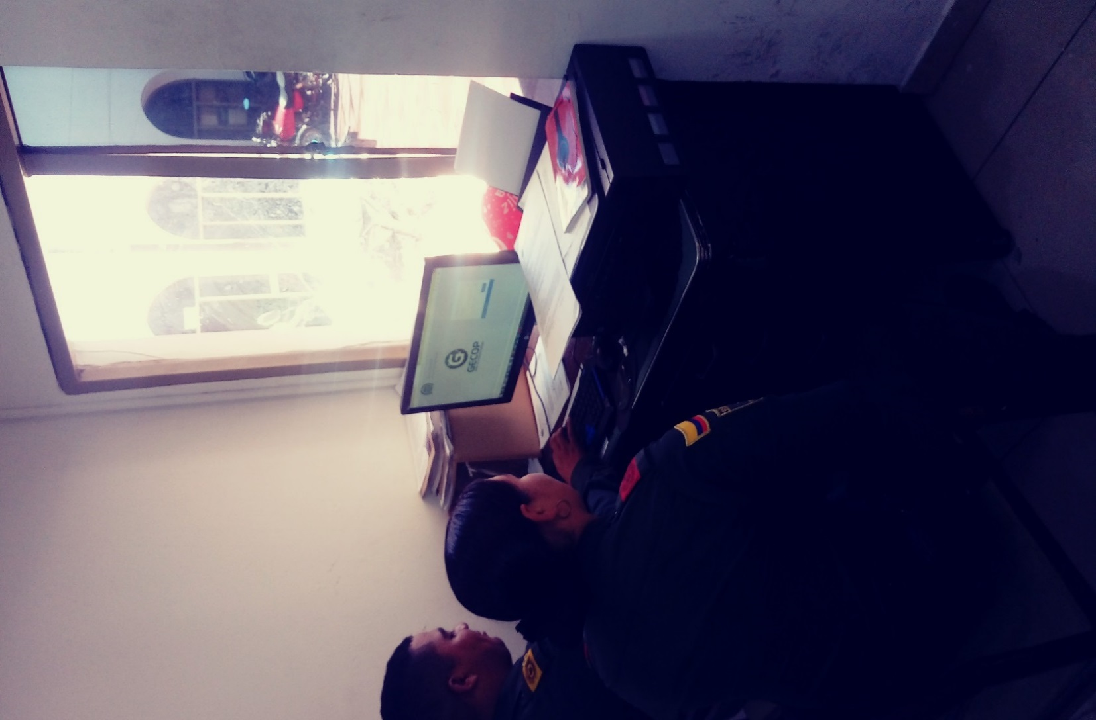

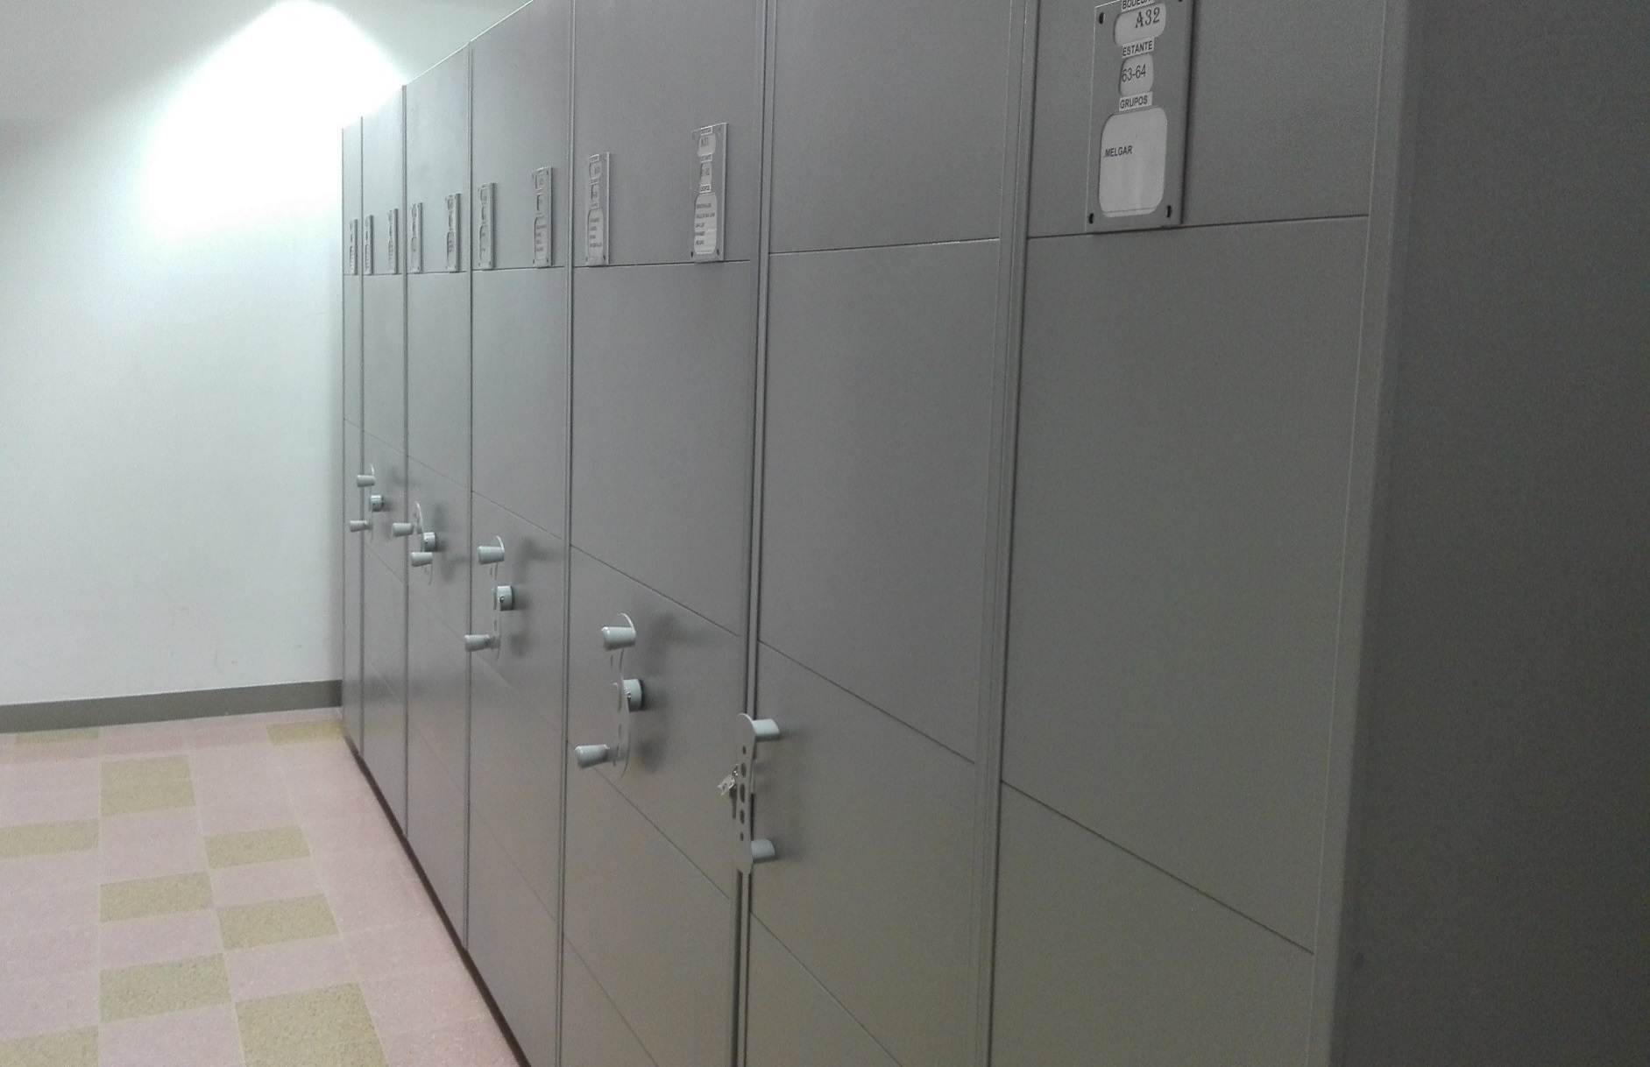
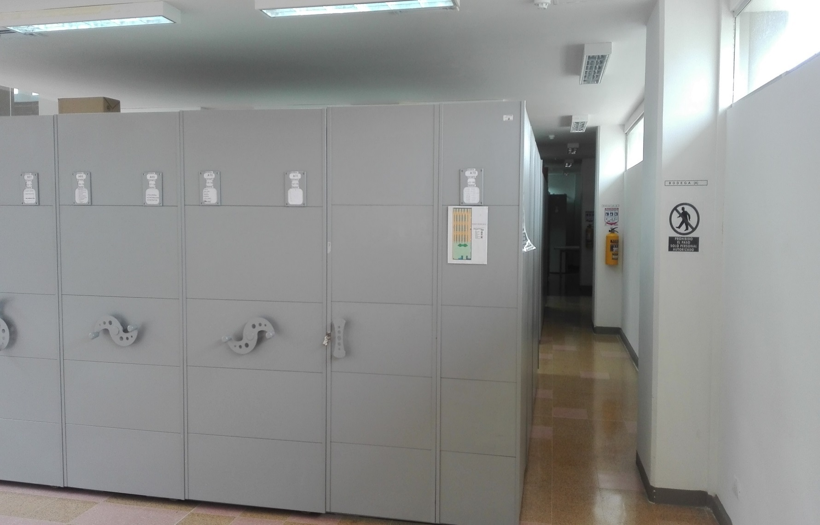
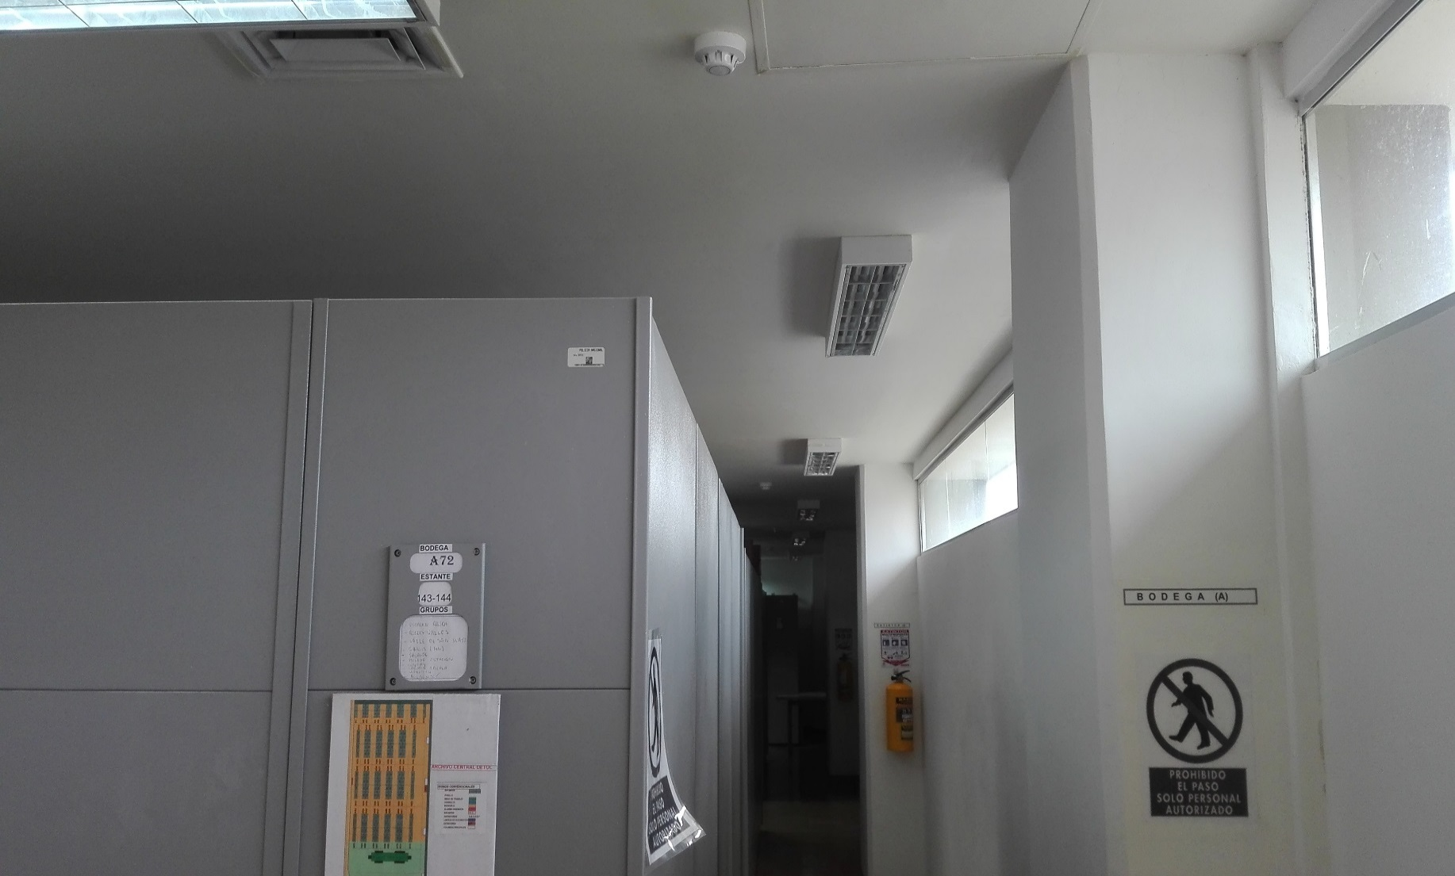

C. CARACTERÍSTICAS DE LA DOCUMENTACIÓN
IDENTIFICACIÓN DEL FONDO ACUMULDADO O DOCUMENTAL
UNIDAD POLICIAL |  |  |  |  |  | DETOL |  |  |  | DEPENDENCIA PRODUCTORA: |  |  |  | GRUPO DE GESTION DOCUMENAL
ACERVO DOCUMENTAL
 |  |  |  |  |  |  | Cantidad Soporte Documental
 |  |  |  |  |  |  | Archivo de Gestión | Papel (carpetas) | Análogo | Digital | Planos | Libros | Videos | Fotografías |  | Cintas |  | Microfilmes |  | Magnéticos y ópticos
 |  |  |  |  |  |  |  | X
 |  |  |  |  |  |  | Archivo Central | Papel (carpetas) | Análogo | Digital | Planos | Libros | Videos | Fotografías |  | Cintas |  | Microfilmes |  | Magnéticos y ópticos
...
B. Inspección y mantenimiento de sistemas de almacenamiento e instalaciones físicas |  |  |  |  |  | Archivo de Gestión |  |  | Evaluar periodicamente el estado de conservacion de los materiales constructivos de las instalaciones o edificio, estanteria y mobiliario . Identificar factoresde alternacion redes deenergia , conduccion de agua, materiales inflamables, focos de suciedad, o materiales que acumulen polvo o mugre, Identificar, reportar y gestionar el mantenimiento, reparacion o renovacion de las instaciones o mobiliario. |  |  | S-2019-042076-DETOL |  |  | TRIMESTRAL |  |  |  |  | GENERAR EVIDENCIAS CON ALBUN FOTOGRAFICOS
A. Preservación digitla a largo plazo |  |  |  |  |  | Archivo de Gestión |  |  | Las unidades de la policia que tengan el deber de perservar la informacion digital o electronica en bases de datos o similares, deberan estandarizar los procedimientos de uso y conservacion de la misma, según lo dispuesto po OFITE, con el proposito de asegurar la preservacion en el tiempo de la informacion digital o electronica independientemente de la forma o almacenamiento en la que se encuentre. realizar procedimientos de respaldo de la informacion digital o electronica, back up o migracion segun los parametros indicados en el programa. El manejo y disposicion de la informacion electronica y/o digital debe cumplir con los parametros tecnicos y de seguridada exijidos por el archivo general de la nacion ( AGN), NORMAS TECNICAS COLOMBIANAS (NTC) o normas ISO internacionales. |  |  | INFORME DE ACTIVIDADES Y ACTA DE SENSIBILIZACION ACTA 005 - GUGED DEL 13 DE MARZO DEL 2019 |  |  | SEMESTRAL |  |  |  |  | GENERAR EVIDENCIAS CON ALBUN FOTOGRAFICOS
EVIDENCIA FOTOGRÁFICA
SE DEBERÁ ANEXAR FOTOGRAFÍAS QUE DEN CUANTA DE LAS CONDICIONES DE ORGANIZACIÓN, ADMINISTRACIÓN, CUSTODIA Y CONSERVACIÓN DE LOS ACERVOS DOCUMENTALES
Plan de conservación de preventiva

 | 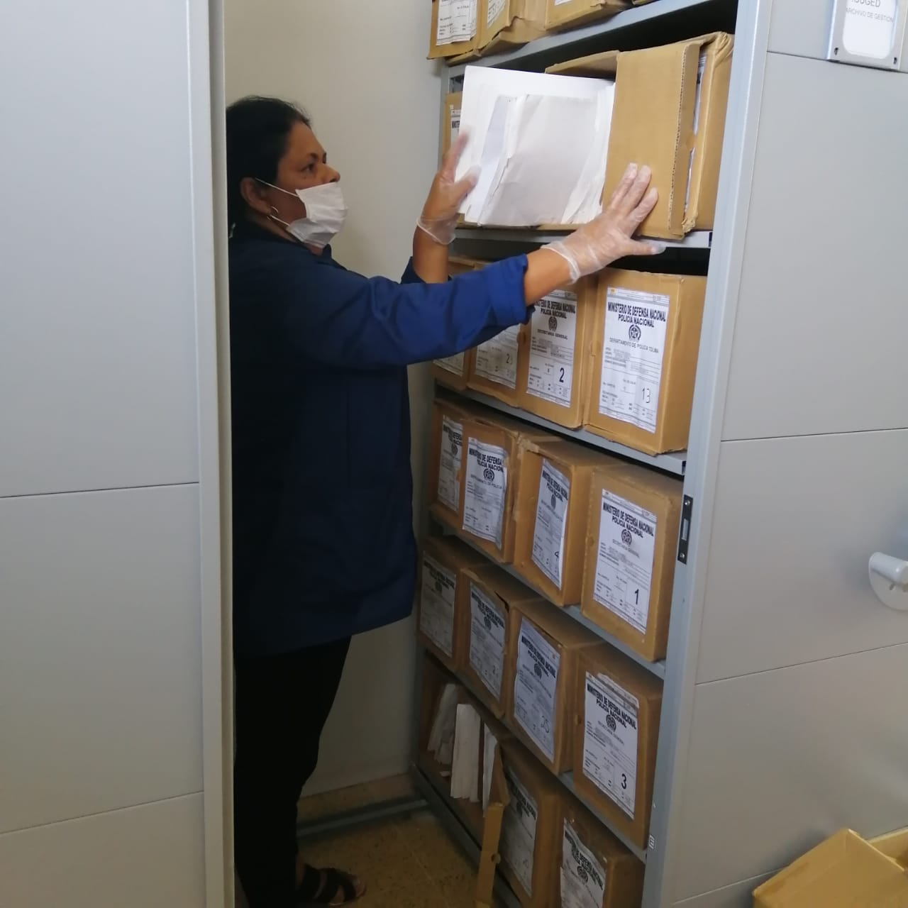 |  |  |  |  |  |  | 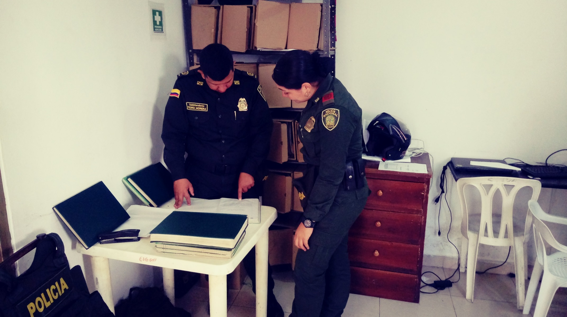 |  |  |  |  |  |  |  |  |  | 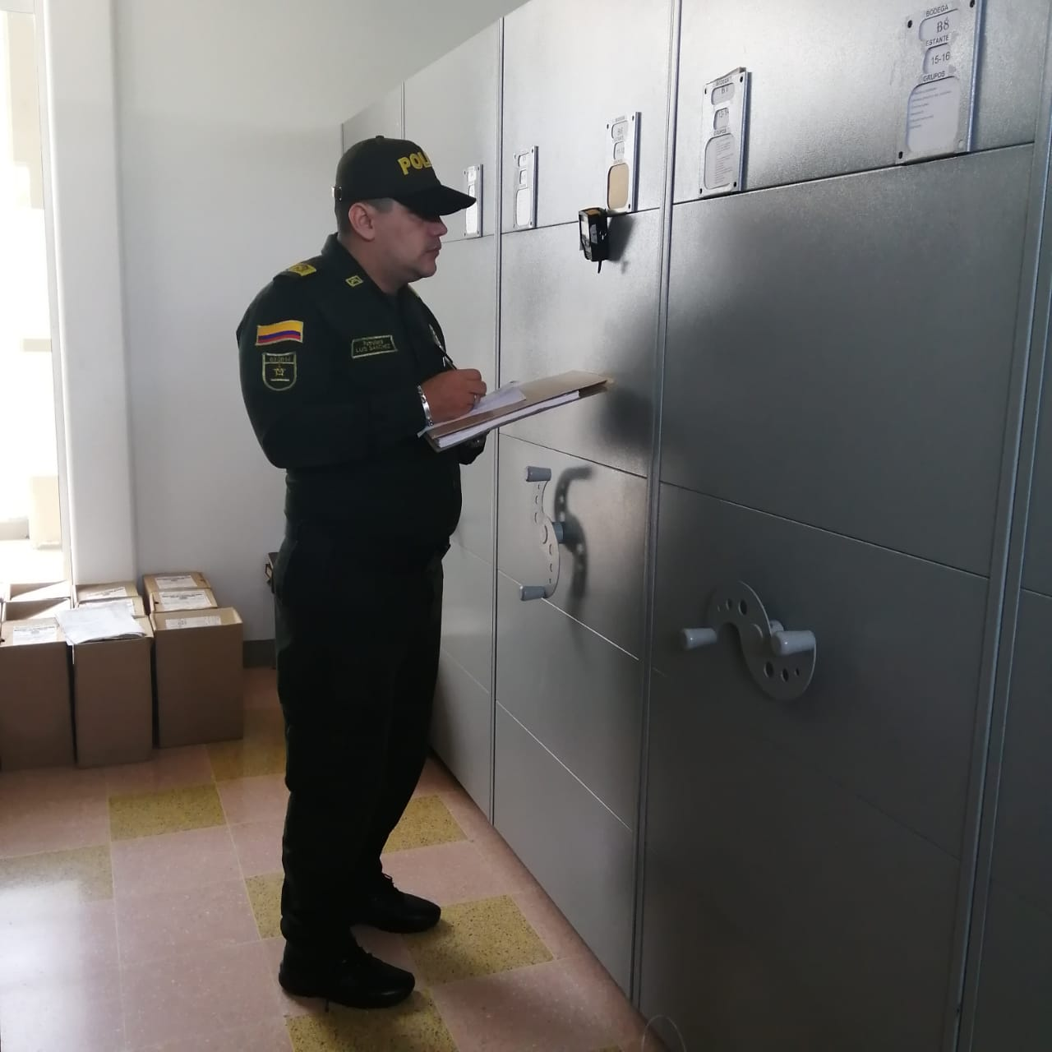

 |  |  | 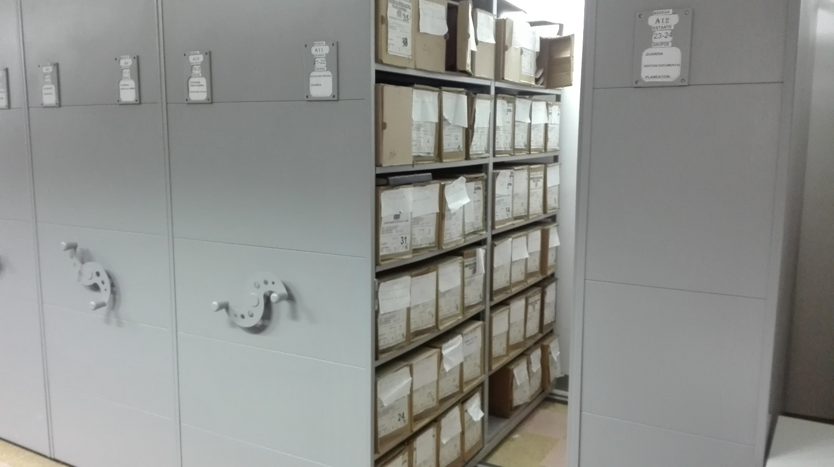 |  |  |  |  |  |  |  |  |  | 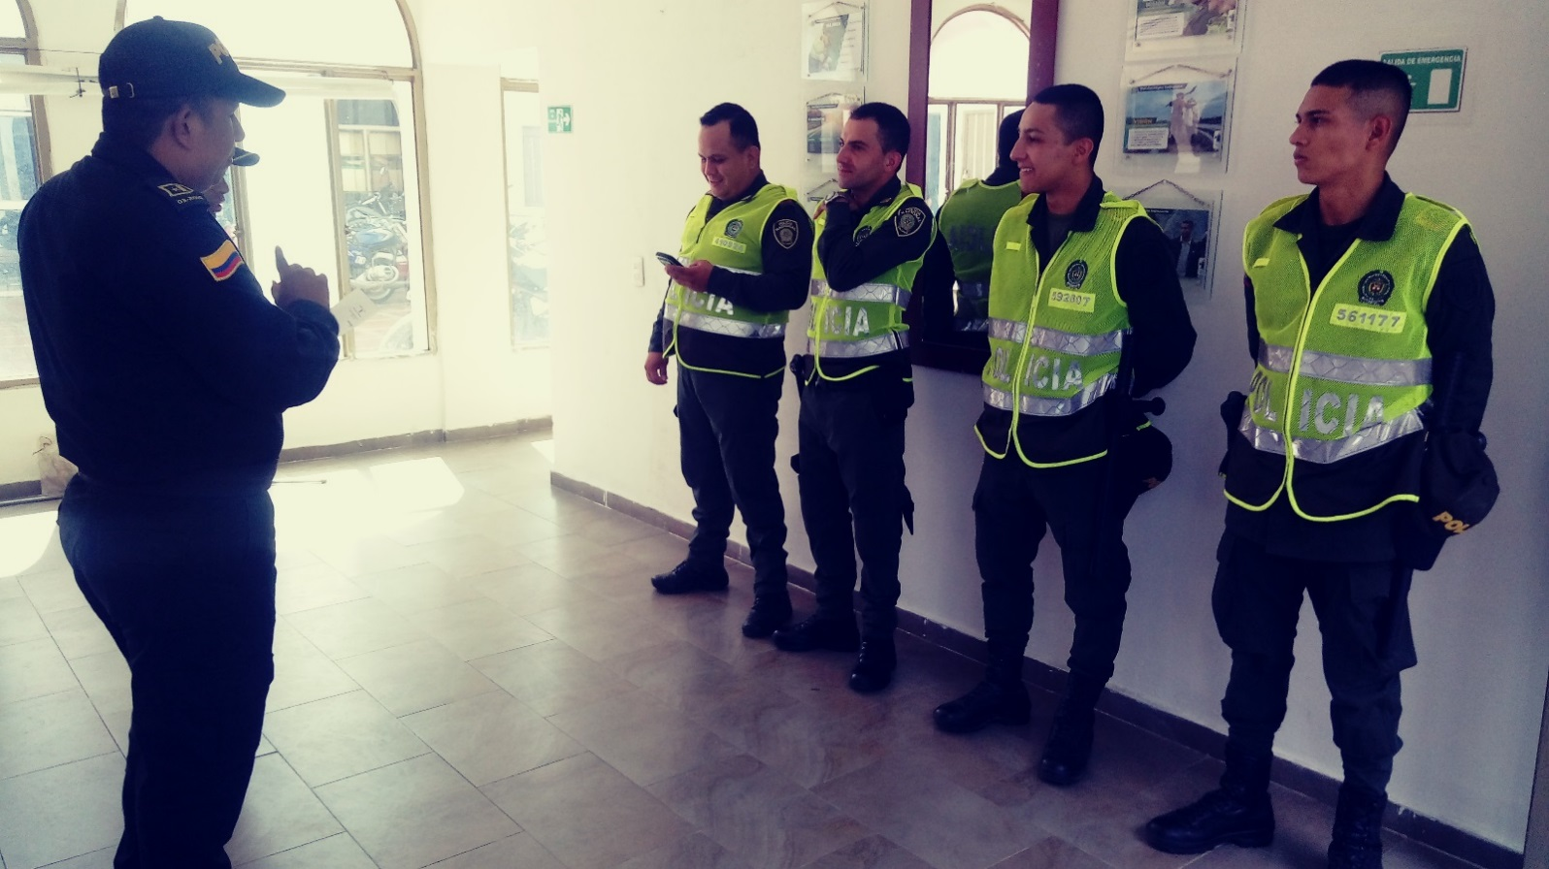

Fecha de Elaboración |  |  | DD | MES | AÑO |  | Fecha de Elaboración |  | DD | MES | AÑO |  |  |  | VISTO BUENO JEFE DE LA UNIDAD
Diagnostico Elaborado por: |  |  |  |  |  |  | Jefe Grupo de Gestión Documental |  |  |  |  |  |  |  | Comandante de Unidad
 |  |  | Grado Nombres y Apellidos |  |  |  |  |  | Grado Nombres y Apellidos |  |  |  |  |  |  | Grado Nombres y Apellidos

Firma |  |  |  |  |  |  | Firma |  |  |  |  |  |  |  |  | Firma

